Sheet1
1 调查目的： 确定项目使用什么样的分辨率 比较合适？（应该是效率和效果都考虑在内）

2 处理方法：
 | 1 通过对于工作周边项目的调查 。
 | 2 通过对之前跟进项目进行回忆查看，
 | 3 通过技术群里面和大家交流
 | 4 通过debug 认定参考的游戏

3 初始：ui 制作确定是 16：9 方式为主，来适配不同比例的，这一点确定

4 在分辨率选择上，进调查。

A 周边项目调查：
 | A项目 ：吃鸡射击 僵尸 ， ui复杂度可以参照主流的吃鸡ui

 | B项目 ：mmo 升级打怪，修仙
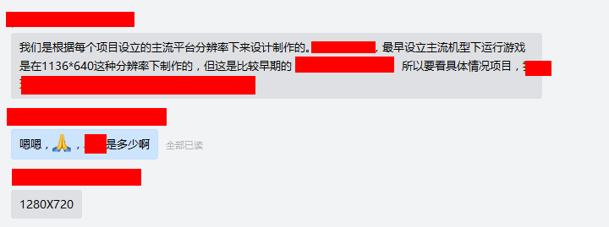

B通过之前项目回忆：
 | A项目： 设计吃鸡类型
 | 1624x1000 从背景图看到， 这些说不明白
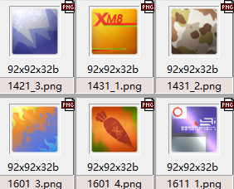
 | 制作不是太 讲究，应该是按照设计好的图直接拆分，多啊后就是多少。
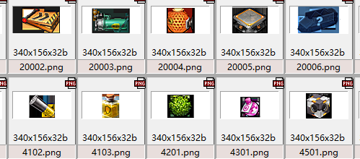
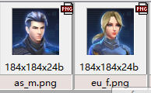

 | B项目： 三国 回合 mmo
 | 制作方法应该是，确定好 分辨率以后， 直接在分辨率上，显示图像大小，是多到就是多大，

 | C 项目： 地宫玩法，mmo修仙
 | UI 部分1280X720 设计
 | 界面加载按照 1280X920 设计 两边留黑的方式处理
 | 资源规划很好
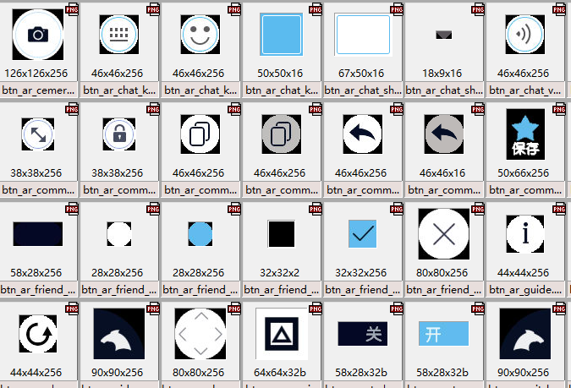

C问了问技术群里：
 | A结果 先阶段大家也都是以1280 X720 来处理的

D 项目看中王者， debug 测试
 | A看看是不是使用的1280X720
 | B 我们还不十分确定要不要使用 高清1920 X1080
 | C 测试收集mi8 收集分辨率是 2248 X1080

